Sheet1
 | 【簡単な使い方】
 | このツールをローカルに置いてください
 | ネットワークフォルダを指定してください。（そこにlog.txtがはかれる）
 | 適当に発言して下さい。
 | おわり

お茶っと（名前）
前の画面に戻る
更新
×
お茶っと
発言内容。
スクロールバー設定。
log 内容を出力。
山下：テストやで yyyy/mm/ss hh:mm
入室

名前
●
共有サーバーのテキストファイルで完全一致かどうか判定する。

テキストフォルダ指定
●
●
コメント記入

1文字以上、入力されている事。
起動時：名前入力画面
↓
移動時、logから発言をインプット（サーバーに置く想定）
両方未入力の場合エラーを出す。
↓
コメント記入ボタン
↓
画面とログに発言出力。

チャットフォルダ上にlogファイルを作成する。

※ajaxを使用し、チャットフォルダのtxtの読み書きを行う。
※jQueryUIを使ってスタイリッシュに
↑理想
↓現実

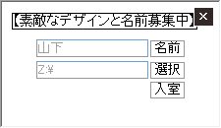
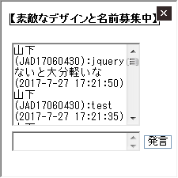

【残念になった仕様メモ】

名前入力はプロンプト画面

選択はネットワークフォルダ切ってそこからたどって適当なフォルダを選択してください（txtが出力される）

後は適当に発言すればいいテキストがﾊﾞﾘﾊﾞﾘ読み書きされる

【やりたかったこと】
フォルダ選択はネットワークドライブ切らずにいきたかったぜ・・・

左上でウィンドウを常に全面に固定したかった、辛すぎる

ＵＩがダサい

更新ボタン欲しいやん・・・

